Planilha1
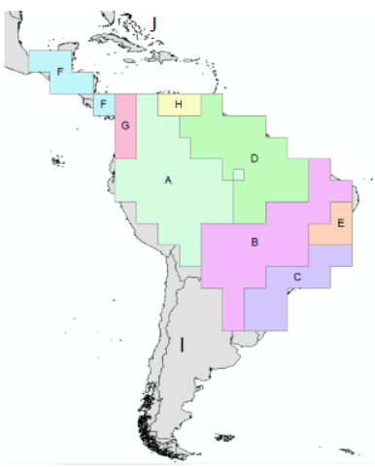
 | A | B | C | D | E | F | G | H | I | J
A | 1 | 1 | 0 | 1 | 0 | 0 | 1 | 1 | 1 | 0 | 1 1 0.01 1 0.01 0.01 1 1 1 0.01
B | 1 | 1 | 0 | 1 | 1 | 0 | 0 | 0 | 1 | 0 | 1 1 0.01 1 1 0.01 0.01 0.01 1 0.01
C | 0 | 1 | 1 | 0 | 1 | 0 | 0 | 0 | 1 | 0 | 0.01 1 1 0.01 1 0.01 0.01 0.01 1 0.01
D | 1 | 1 | 0 | 1 | 0 | 0 | 0 | 1 | 0 | 1 | 1 1 0.01 1 0.01 0.01 0.01 1 0.01 1
E | 0 | 1 | 1 | 0 | 1 | 0 | 0 | 0 | 0 | 0 | 0.01 1 1 0.01 1 0.01 0.01 0.01 0.01 0.01
F | 0 | 0 | 0 | 0 | 0 | 1 | 1 | 0 | 0 | 0 | 0.01 0.01 0.01 0.01 0.01 1 1 0.01 0.01 0.01
G | 1 | 0 | 0 | 0 | 0 | 1 | 1 | 1 | 0 | 0 | 1 0.01 0.01 0.01 0.01 1 1 1 0.01 0.01
H | 1 | 0 | 0 | 1 | 0 | 0 | 0 | 1 | 0 | 0 | 1 0.01 0.01 1 0.01 0.01 0.01 1 0.01 0.01
I | 1 | 1 | 1 | 0 | 0 | 0 | 0 | 0 | 1 | 0 | 1 1 1 0.01 0.01 0.01 0.01 0.01 1 0.01
J | 0 | 0 | 0 | 1 | 0 | 0 | 0 | 0 | 0 | 1 | 0.01 0.01 0.01 1 0.01 0.01 0.01 0.01 0.01 1

